Лист1
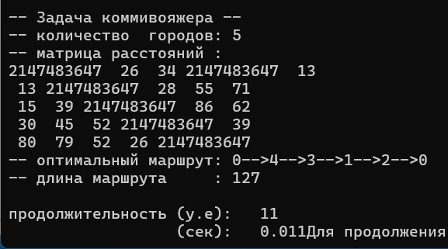
 | 1 | 2 | 3 | 4 | 5 | di
1 | ∞ | 22 | 32 | ∞ | 11 | 11
2 | 11 | ∞ | 26 | 57 | 73 | 11
3 | 13 | 33 | ∞ | 86 | 60 | 13 |  | H= | 113
4 | 28 | 47 | 44 | ∞ | 33 | 28
5 | 82 | 77 | 52 | 24 | ∞ | 24

 | 1 | 2 | 3 | 4 | 5
1 | ∞ | 11 | 21 | ∞ | 0
2 | 0 | ∞ | 15 | 46 | 62
3 | 0 | 20 | ∞ | 73 | 47
4 | 0 | 19 | 16 | ∞ | 5
5 | 58 | 53 | 28 | 0 | ∞
dj | 0 | 11 | 15 | 0 | 0

 | 1 | 2 | 3 | 4 | 5
1 | ∞ | 0 | 6 | ∞ | 0
2 | 0 | ∞ | 0 | 46 | 62
3 | 0 | 9 | ∞ | 73 | 47
4 | 0 | 8 | 1 | ∞ | 5
5 | 58 | 42 | 13 | 0 | ∞

 | 1 | 2 | 3 | 4 | 5
1 | ∞ | 0(8) | 6 | ∞ | 0(5)
2 | 0(0) | ∞ | 0(1) | 46 | 62
3 | 0(9) | 9 | ∞ | 73 | 47
4 | 0(1) | 8 | 1 | ∞ | 5
5 | 58 | 42 | 13 | 0(59) | ∞
На этом этапе имеем две ветки:
1) не включаем маршрут 5-4
2) включаем маршрут 5-4

1) | Не включаем

 | 1 | 2 | 3 | 4 | 5 | di
1 | ∞ | 0 | 6 | ∞ | 0 | 0
2 | 0 | ∞ | 0 | 46 | 62 | 0
3 | 0 | 9 | ∞ | 73 | 47 | 0
4 | 0 | 8 | 1 | ∞ | 5 | 0
5 | 58 | 42 | 13 | ∞ | ∞ | 13
dj | 0 | 0 | 0 | 46 | 0 | 59

 | H(5*,4*) = H + ∑di+ ∑dj= |  |  | 172

2) | Включаем

 | 1 | 2 | 3 | 4 | 5
1 | ∞ | 0 | 6 | ∞ | 0
2 | 0 | ∞ | 0 | 46 | 62
3 | 0 | 9 | ∞ | 73 | 47
4 | 0 | 8 | 1 | ∞ | ∞ |  | обратный путь 4-5 тоже исключаем
5 | 58 | 42 | 13 | ∞ | ∞

 | 1 | 2 | 3 | 5 | di
1 | ∞ | 0 | 6 | 0 | 0
2 | 0 | ∞ | 0 | 62 | 0
3 | 0 | 9 | ∞ | 47 | 0
4 | 0 | 8 | 1 | ∞ | 0
dj | 0 | 0 | 0 | 0 | 0

 | H(5, 4) = H + ∑di+ ∑dj= |  |  | 113

 | включение маршрута 5-4 не приводит к увеличению маршрута H
 | Т.к. H(5, 4) < H(5*,4*) (113<172), то отрезок 5-4 включаем

 | 1 | 2 | 3 | 5
1 | ∞ | 0 | 6 | 0
2 | 0 | ∞ | 0 | 62
3 | 0 | 9 | ∞ | 47
4 | 0 | 8 | 1 | ∞

 | 1 | 2 | 3 | 5
1 | ∞ | 0(8) | 6 | 0(47)
2 | 0(0) | ∞ | 0(1) | 62
3 | 0(9) | 9 | ∞ | 47
4 | 0(1) | 8 | 1 | ∞

На этом этапе имеем две ветки:
1) не включаем маршрут 1-5
2) включаем маршрут 1-5

1) | Не включаем

 | 1 | 2 | 3 | 5 | di
1 | ∞ | 0 | 6 | ∞ | 0
2 | 0 | ∞ | 0 | 62 | 0
3 | 0 | 9 | ∞ | 47 | 0
4 | 0 | 8 | 1 | ∞ | 0
dj | 0 | 0 | 0 | 47 | 47

 | H(1*,5*) = H + ∑di+ ∑dj= |  |  | 160

2) | Включаем

 | 1 | 2 | 3 | 5
1 | ∞ | 0 | 6 | ∞
2 | 0 | ∞ | 0 | 62
3 | 0 | 9 | ∞ | 47
4 | 0 | 8 | 1 | ∞

 | 1 | 2 | 3 | di
2 | 0 | ∞ | 0 | 0
3 | 0 | 9 | ∞ | 0
4 | 0 | 8 | 1 | 0
dj | 0 | 8 | 0 | 8

 | H(1, 5) = H + ∑di+ ∑dj= |  |  | 121

 | Т.к. H(1, 5) < H(1*,5*) (121<160), то отрезок 1-5 включаем

 | 1 | 2 | 3
2 | 0 | ∞ | 0
3 | 0 | 9 | ∞
4 | 0 | 8 | 1

 | 1 | 2 | 3
2 | 0(0) | ∞ | 0(1)
3 | 0(9) | 9 | ∞
4 | 0(1) | 8 | 1

На этом этапе имеем две ветки:
1) не включаем маршрут 3-1
2) включаем маршрут 3-1

1) | Не включаем

 | 1 | 2 | 3 | di
2 | 0 | ∞ | 0 | 0
3 | ∞ | 9 | ∞ | 9
4 | 0 | 8 | 1 | 0
dj | 0 | 8 | 0 | 17

 | H(3*,1*) = H + ∑di+ ∑dj= |  |  | 130

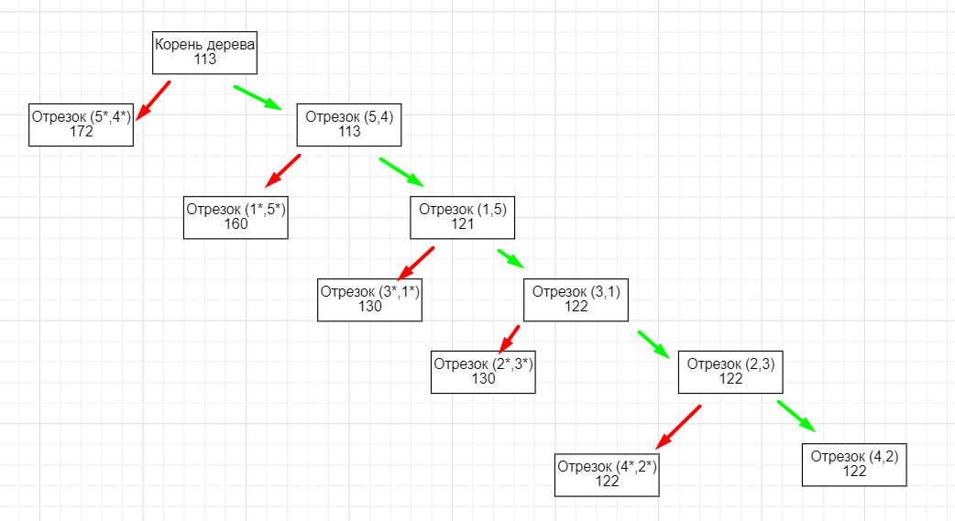
2) | Включаем

 | 1 | 2 | 3
2 | 0 | ∞ | 0
3 | 0 | 9 | ∞
4 | 0 | 8 | 1

 | 2 | 3 | di
2 | ∞ | 0 | 0
4 | 8 | 1 | 1
dj | 8 | 0 | 9

 | H(3, 1) = H + ∑di+ ∑dj= |  |  | 122

 | Т.к. H(1, 5) < H(1*,5*) (122<130), то отрезок 3-1 включаем

 | 2 | 3
2 | ∞ | 0(∞)
4 | 8 | 1

 | Включаем отрезок 2-3 и 4-2

 | Отрезки | Длина
 | 2->3 | 26
 | 4->2 | 47
 | 3->1 | 13
 | 1->5 | 11
 | 5->4 | 24
 |  | 121 |  |  |  |  |  |  | 3 лаб

 |  |  |  |  |  |  |  |  | 2 лаб

